７.③事業計画書
はじめにに戻る | ③事業計画書
 |  |  |  |  |  |  |  |  |  | Ａ３縦で出力し提出すること

 | 事業者名
 | ■事業実施体制
 | 体制図 | 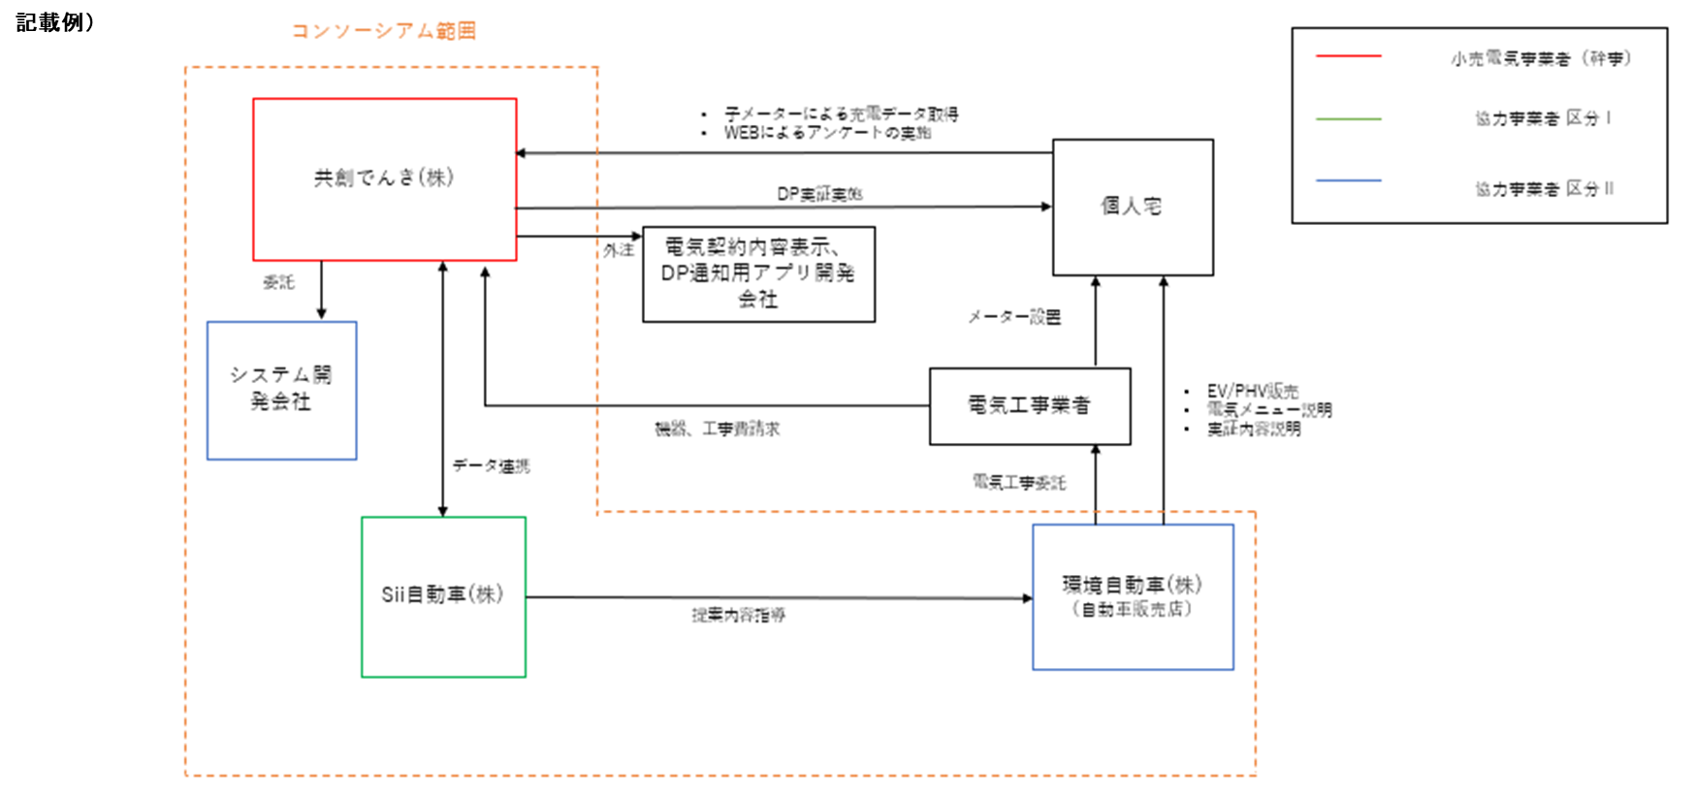 |  |  |  |  |  |  |  | ・コンソーシアムに参画する全てのプレーヤーを含めて、枠内に収まるよう体制図を作成すること。 ・体制図作成の際は、記載例を削除すること。

 | 幹事会社のコンソーシアム全体管理体制 |  |  |  |  |  |  |  |  | ・幹事会社が、コンソーシアムに参画する各社の管理に関する計画を記載すること。 ・上記管理に関する具体的な覚書、協定書等の締結がある場合はその旨も記載すること。 ・文字は墨文字表記とし、文章入力の際は、記載例を削除すること。
 | ■事業計画
 | 本事業期間 （2020年4月～2021年2月中旬） |  |  |  |  |  |  |  |  | ・本事業にかかる活動について、実施する内容とそのスケジュールを枠内に収まるよう記載すること。 ・作成の際は、スケジュール（例）を削除すること。

 | 2年度目（2021年度） |  |  |  |  |  |  |  |  | 現状想定している2年度目の計画を記載すること。
 | 3年度目（2022年度） |  |  |  |  |  |  |  |  | 現状想定している3年度目の計画を記載すること。
 | ＜実証予定数＞
 | 担当事業者 | 実証参加者 | 電力管区 |  | 第1四半期（人） | 第2四半期（人） | 第3四半期（人） | 第4四半期（人） | 合計（人） | 本事業にかかる活動について、四半期ごとの実証予定数を、担当事業者、実証参加者種別、電力管区ごとに記載すること。
 |  |  |  |  |  |  |  |  | 0
 |  |  |  |  |  |  |  |  | 0
 |  |  |  |  |  |  |  |  | 0
 |  |  |  |  |  |  |  |  | 0
 |  |  |  |  |  |  |  |  | 0
 |  |  |  |  |  |  |  |  | 0
 |  |  |  |  |  |  |  |  | 0
 |  |  |  |  |  |  |  |  | 0
 |  |  |  |  |  |  |  |  | 0
 |  |  |  |  |  |  |  |  | 0
 |  |  |  |  |  |  |  |  | 0
 |  |  |  |  |  |  |  |  | 0
 |  |  |  |  |  |  |  |  | 0
 |  |  |  |  |  |  |  |  | 0
 | 合計 |  |  |  | 0 | 0 | 0 | 0 | 0

 | ＜設置予定設備の仕様及び設置予定件数について＞
 | 設備費
 | ※導入予定設備が決まっている場合は、仕様書（カタログ等）を添付すること。
 | メーカー名 | 設備の種類 |  | 設備型番 |  | 単価（円） | 設置台数（台） | 合計（円）
 |  |  |  |  |  |  |  | 0 |  | 本事業にかかる設備費（充電量を計測するための計測器に要する経費の計画金額）及び工事費（補助事業に必要な工事や設備の据え付けに係る経費の計画金額）について記載すること
 |  |  |  |  |  |  |  | 0
 |  |  |  |  |  |  |  | 0
 |  |  |  |  |  |  |  | 0
 |  |  |  |  |  |  |  | 0
 |  |  |  |  |  |  |  | 0
 |  |  |  |  |  |  |  | 0
 |  |  |  |  |  |  |  | 0
 |  |  |  |  |  |  |  | 0
 |  |  |  |  |  |  |  | 0
 |  |  |  |  |  |  |  | 0
 | 設備費の総計 |  |  |  |  |  |  | 0

 | 上記を設置するために必要な工事費（１件あたりの工事費）
 | 工事内容 |  |  |  |  | 単価（円） | 工事件数（件） | 合計（円）
 |  |  |  |  |  |  |  | 0
 |  |  |  |  |  |  |  | 0
 | 工事費の総計 |  |  |  |  |  |  | 0

８.④実施内容
はじめにに戻る | ④実施内容

 | 事業者名 | Ａ３縦で出力し提出すること

記載例）
 | ■ダイナミックプライシングのメニュー内容
 | 実証参加者への提供サービスメニュー | ・ダイナミックプライシングの適用価格、 （電力需給状況あるいはそれを想定した電気料金設定）や顧客との契約における運用内容の詳細を記載すること。 ・文字は墨文字表記とし、文章入力の際は、記載例を削除すること。
 |  | ・上記を枠内に収まるよう図式化すること。 ・図式作成の際は、記載例を削除すること。
 | 実証参加者への提供サービスメニュー（2年度目） | 現状想定している2年度目の計画を記載する こと。
 | 実証参加者への提供サービスメニュー（3年度目） | 現状想定している3年度目の計画を記載する こと。
 | ■データ取得方法
 | データの取得・分析方法 | ・充電データの取得方法、アンケートの取得方法、そのデータの管理方法を記載すること。 ・文字は墨文字表記とすること。
充電データ用サーバ
ダイナミックプライシング用サーバ
子メーター
※検定なし
アンケート用サーバ
アンケート回答
（PC、スマホなど）
統合サーバ
記載例）
 |  | ・上記を枠内に収まるよう図式化すること。 ・図式作成の際は、記載例を削除すること。
 | ■充電履歴等のデータやアンケートの取得に要した費用について
 | 支払い体制や方法 | アンケートおよび実証データ提供費の 支払い体制や方法を記載すること。 ・文字は墨文字表記とすること。

９.システム概要書
はじめにに戻る | 指定様式１ （システム概要書）

 | シ ス テ ム 概 要 書

 | 事業者名

 | システム概要 | さてさてさて | ・固定資産登録を行うシステムについて概要を記載すること。 ・※複数のシステムがある場合は、システムごとに1枚ずつ作成・提出すること。 ・文字は墨文字表記とし、文章入力の際は、記載例を削除すること。

 | システム構成図 | システム名

 | 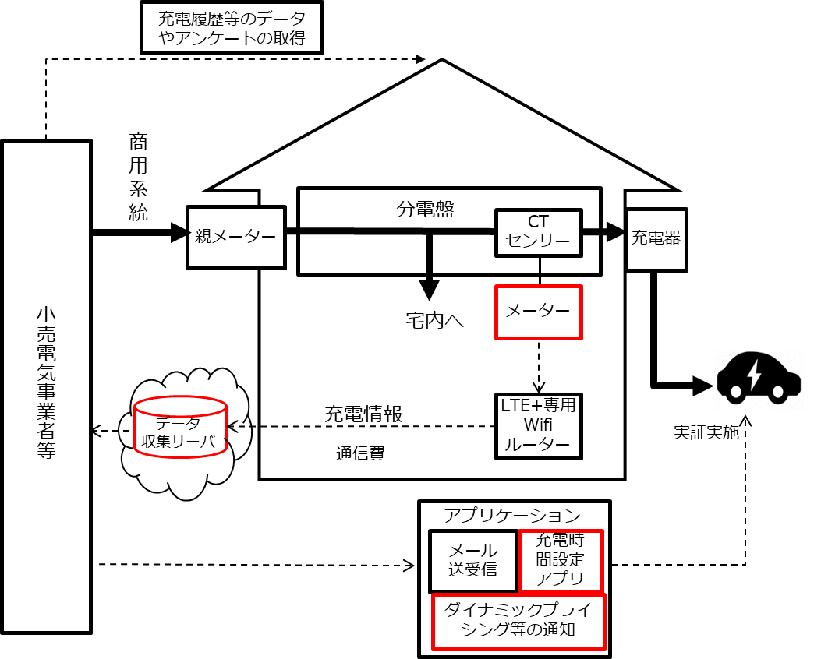 |  | ・上記を枠内に収まるよう図式化すること。 ・図式作成の際は、記載例を削除すること。

メーカー
テレマティックサーバ
①
②
解析システム
③
④
※サンプルのため、すべてのシステムを1枚に記載しています。
記載例）

１０.機械装置等の導入費サマリ
はじめにに戻る | 指定様式２ （機械装置等の導入費サマリ）

 | 事業者名

 | 機械装置等の導入費サマリ

本シートは入力不要です。
機械装置等の導入費明細表（提出は不要）とリンクしています。
 |  |  |  |  |  |  | （単位：円）
 | 発注 | 内容 | 第一四半期 | 第二四半期 | 第三四半期 | 第四四半期 | 合計
 | - | - | - | - | - | -
 | - | - | - | - | - | -
 | - | - | - | - | - | -
 | - | - | - | - | - | -
 | - | - | - | - | - | -
 | - | - | - | - | - | -
 | - | - | - | - | - | -
 | - | - | - | - | - | -
 | - | - | - | - | - | -
 | - | - | - | - | - | -
 | - | - | - | - | - | -
 | - | - | - | - | - | -
 | - | - | - | - | - | -
 | - | - | - | - | - | -
 | 合計 |  | 0 | 0 | 0 | 0 | 0

１０-１.機械装置等の導入費明細表（提出は不要）
はじめにに戻る | 機械装置等の導入費明細表
本シートは交付申請では
提出不要です。
本シートの入力内容が
機械装置等の導入費サマリに反映されます。
 | 事業者名

 | 機械装置等の導入費明細表

 | 発注先 | 内容 | 6月 | 7月 | 8月 | 9月 | 10月 | 11月 | 12月 | 1月 | 2月 | 合計 （￥）
 |  |  |  |  |  |  |  |  |  |  |  | ¥-
 |  |  |  |  |  |  |  |  |  |  |  | ¥-
 |  |  |  |  |  |  |  |  |  |  |  | ¥-
 |  |  |  |  |  |  |  |  |  |  |  | ¥-
 |  |  |  |  |  |  |  |  |  |  |  | ¥-
 |  |  |  |  |  |  |  |  |  |  |  | ¥-
 |  |  |  |  |  |  |  |  |  |  |  | ¥-
 |  |  |  |  |  |  |  |  |  |  |  | ¥-
 |  |  |  |  |  |  |  |  |  |  |  | ¥-
 |  |  |  |  |  |  |  |  |  |  |  | ¥-
 |  |  |  |  |  |  |  |  |  |  |  | ¥-
 |  |  |  |  |  |  |  |  |  |  |  | ¥-
 |  |  |  |  |  |  |  |  |  |  |  | ¥-
 |  |  |  |  |  |  |  |  |  |  |  | ¥-
 | 合計 |  |  |  |  |  |  |  |  |  |  | ¥-

１１人件費サマリ
はじめにに戻る | 指定様式３（人件費サマリ）

 | 事業者名

 | 人件費サマリ

本シートは入力不要です。
人件費計算シート（提出は不要）とリンクしています。
 |  |  |  |  |  | （単位：円）
 | 氏 名 | 第一四半期 | 第二四半期 | 第三四半期 | 第四四半期 | 合計
 | - | - | - | - | -
 | - | - | - | - | -
 | - | - | - | - | -
 | - | - | - | - | -
 | - | - | - | - | -
 | - | - | - | - | -
 | - | - | - | - | -
 | - | - | - | - | -
 | - | - | - | - | -
 | - | - | - | - | -
 | - | - | - | - | -
 | - | - | - | - | -
 | - | - | - | - | -
 | - | - | - | - | -
 | 合計 | 0 | 0 | 0 | 0 | 0

１１-１人件費計算シート（提出は不要）
本シートは交付申請では
提出不要です。
本シートの入力内容が
人件費サマリに反映されます。
はじめにに戻る | （人件費計算シート）

 | 事業者名

 | 人件費計算シート

 | 氏名 | 健保 等級 | 賞与 回数 | 単価 | 5月 | 6月 | 7月 | 8月 | 9月 | 10月 | 11月 | 12月 | 1月 | 2月 | 合計 （ｈ） | 合計 （￥）

 | 合計勤務時間 |  |  |  |  |  |  |  |  |  |  |  |  |  | 0:00:00 | ¥-
 | ※営業活動、営業会議、実証参加者との打合せ等は補助対象外

